METNİ STUNLARA BÖLME
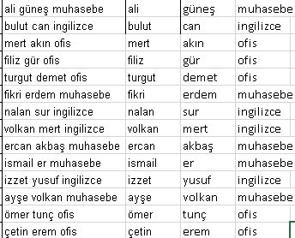
ADI SOYADI |  | MESLEĞİ
Ali | Güneş | Muhasebe
Bulut | Can | İngilizce
Mert | Akın | Ofis
Filiz | Gür | Ofis
Turgut | Demet | Ofis
Fikri | Erdem | Muhasebe
Nalan | Sur | İngilizce
Volkan | Mert | İngilizce
Ercan | Akbaş | Muhasebe
İsmail | Er | Muhasebe
İzzet | Yusuf | İngilizce
Ayşe | Volkan | Muhasebe
Ömer | Tunç | Ofis
Çetin | Erem | Ofis

